①Snipping
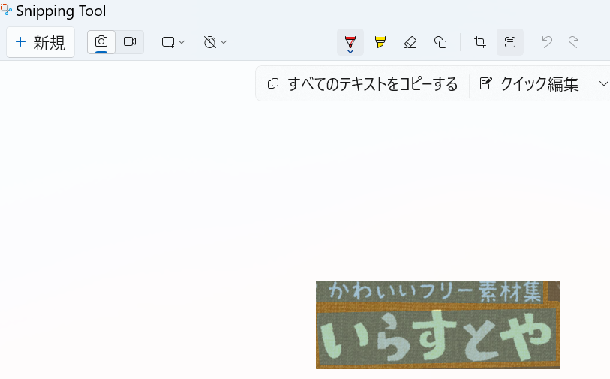

かわいいフリー素材集
いらすとや

②ｵｰﾄﾌｨﾙ
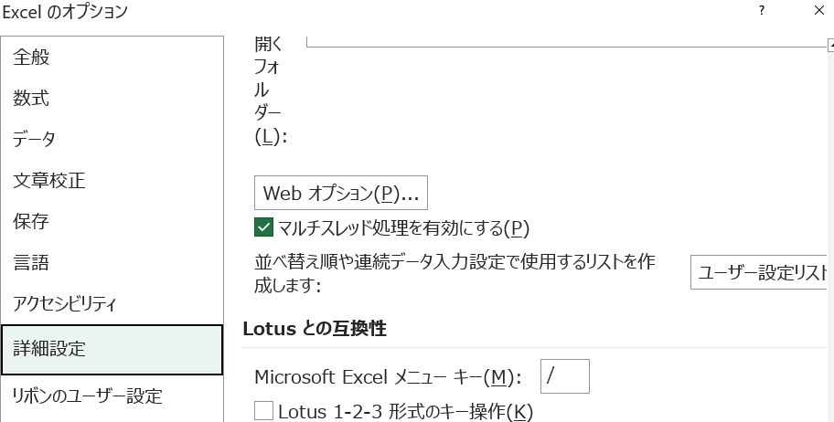
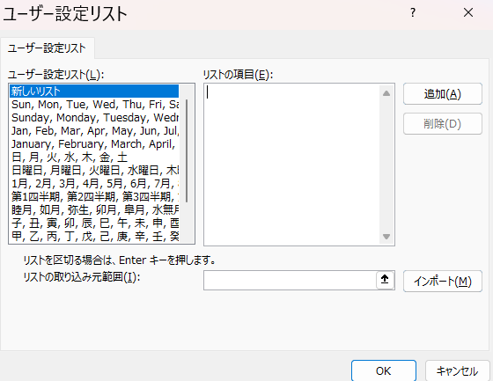
Alt→T→O

③ｶﾚﾝﾀﾞｰ
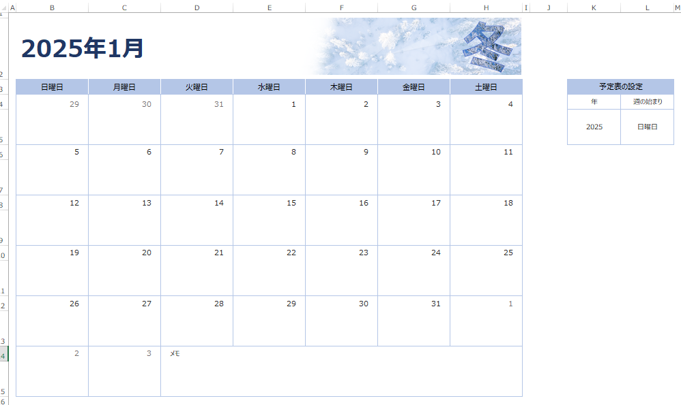
１０秒でカレンダーをつくる

ファイル →新規 →検索 →カレンダー

